Sheet1
해법학원 : [메인인덱스],[수강신청],[개강일정],[관리자페이지-수강 신청, 철회 목록, 강의 목록]
Test Scenario Specification Form

 |  | 작성자 | 작성일 | 리뷰 | 리뷰일 | 수행자 | 수행일
 |  | 이소윤 | 2023-10-23 |  |  | 서광 | 2023-10-23

테스트 대상 상세 :
-해법학원 메인 인덱스 페이지 구현 1. 화면 슬라이딩 기능 확인, 학원 소개 버튼 별 정적 페이지 확인 2. 신규 강의 목록 3개 노출 확인 -수강신청 1. 제목, 내용에 따른 검색 기능, 목록 페이징 기능 2. 회원 : 수강 신청, 수강 철회 // 비회원 : 수강 신청 불가. 3. 수강 인원 제한 : 인원 제한 초과시 수강 신청 불가. 4. 수강신청은 포인트로만 가능, 수강신청시 교재 선택 여부, 수강 신청 후 학습현황 반영 확인, 보유 포인트 차감 적용 기능 5. 관리자 페이지 : 수강 신청 관리, 수강 철회 관리, 강의 목록 관리 - 회원 수강 철회시 : 회원의 철회 목록에 표시, 관리자가 승인하면 자신의 철회 목록에서 제거 포인트 환불 및 수강 불가 및 수강 인원 목록에서 제거. -개강일정 1.강의 일정 달력에 반영 확인, 해당 강의 클릭시 수강신청으로 연결 기능
테스트 시나리오 목적 :
1. 메인 인덱스 홍보(학원소개, 신규강의) 작동 여부 확인 2. 개설 강의 목록 검색, 수강 신청 기능 여부 확인 3. 강의 결제 기능 확인 4. 월별, 주별 개설 강의 열람 기능 확인 5. 관리자의 효율적인 서비스 관리 기능(강의 목록 열람, 등록, 수정, 삭제, 수강 신청 목록 열람, 등록, 수정, 삭제) 작동 여부 확인
가정 및 필요사항 :
필요사항 : 강의 관련 더미 데이터(강사 이미지, 교재 이미지) 가정1 : 메인 페이지 접속 후, 배너 스와이프 또는 인덱스 화면 스크롤 → 홍보 및 신규 강의 노출 가정2 : 수강 신청시 수강 제한 인원 초과 가정3 : 수강 신청시 비회원 또는 포인트 부족 가정4 : 회원의 수강 철회

STEP (ID) | 테스트 항목 |  | 기대결과 |  | 실제결과 |  | 비고 | 테스트 ID | 캡처 이미지
ID01 | 홈페이지 방문 |  | 메인 배너 자동 스와이프, 학원 소개 버튼 클릭 시 정적 페이지 노출, 신규 강좌 노출 |  | ○ |  |  | ID01
ID02 | 수강신정 1. 제목, 내용에 따른 검색 기능, 목록 페이징 기능 |  | 제목 키워드가 들어간 강의 목록 노출, 일정 수 이상의 강의 목록 노출시 페이징. |  | ○
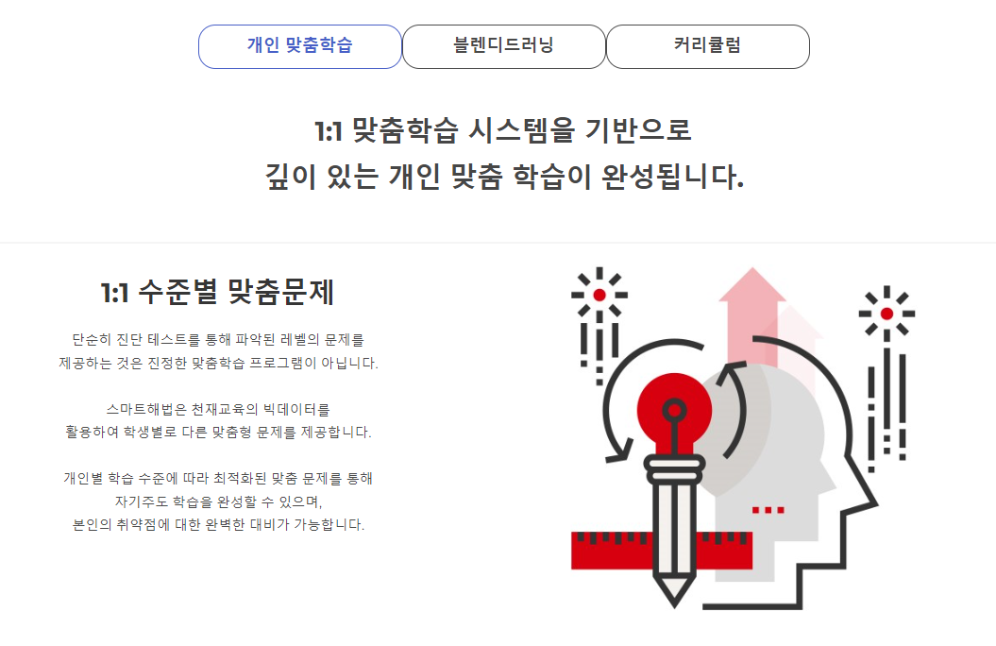
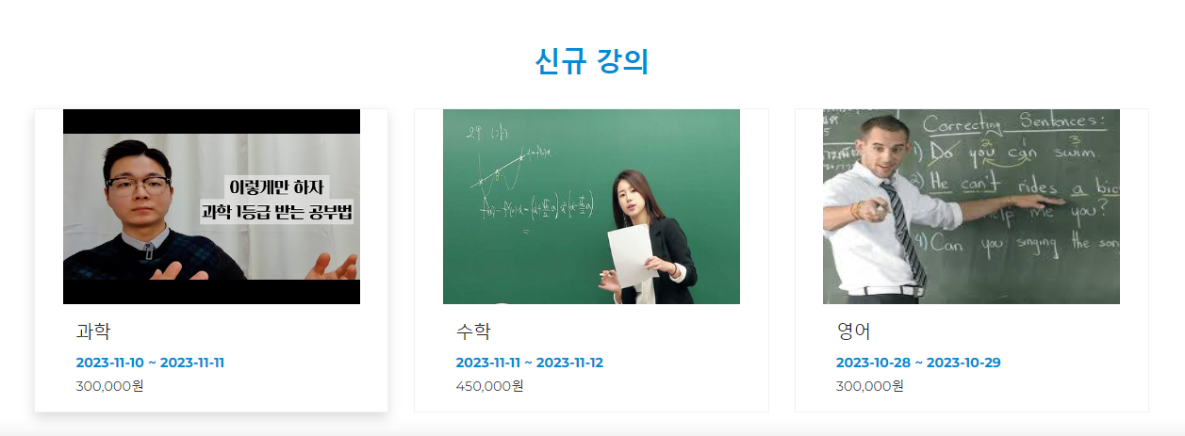
ID03 | 수강신청 2. 회원 : 수강신청, 수강 철회 / 비회원:불가 |  | 수강 신청 후 바로 회원의 수강 현황 페이지로 이동. 수강 완료 또는 수강 철회 선택 가능 |  | ○
ID04 | 수강신청 3. 인원 제한 초과시 수강 신청 불가 |  | 수강 신청 버튼 클릭시 제한 인원이 초과된 경우, 알림창을 띄우고, 결제 진행 차단 |  | ○
ID05 | 수강신청 4. 포인트 사용, 학습현황 반영, 보유 포인트 차감 |  | 신청 완료 후 마이페이지 열람시, 포인트 차감 |  | ○
ID06 | 수강신청 5. 관리자 페이지 |  | 수강신청 관리, 수강철회 관리, 강의목록 관리 페이지 노출, 삭제 기능 |  | ○
ID07 | 개강일정 1. 강의 등록 시 달력에 반영, 클릭 시 수강신청 |  | 수강 일정 달력 구현, 이름 클릭 시 해당 강의 신청으로 연결 |  | ○

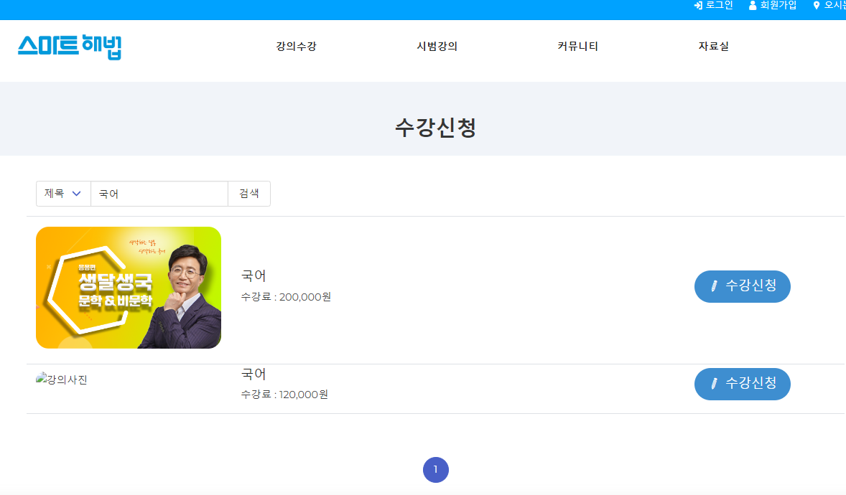
 |  |  |  |  |  |  |  | ID02

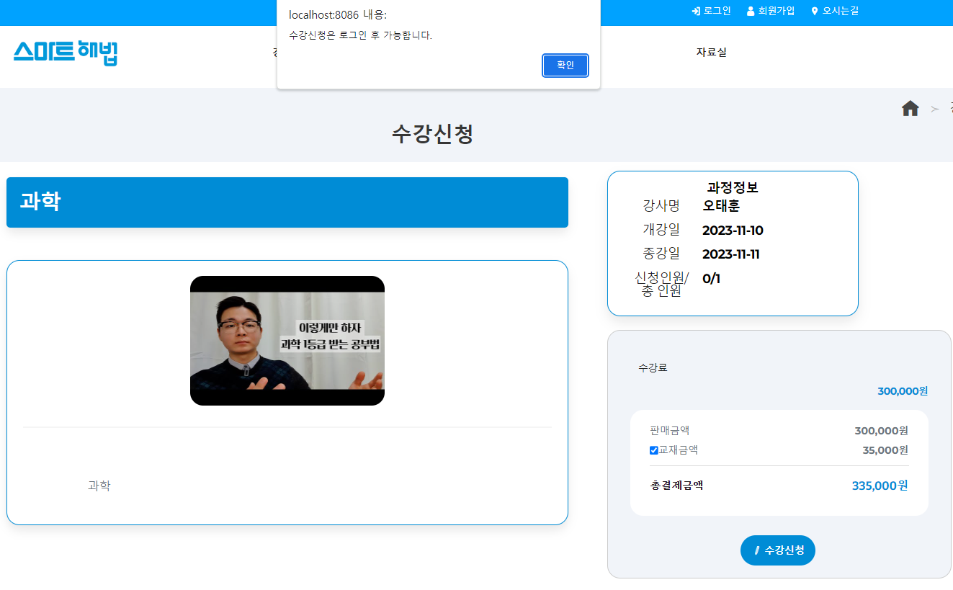
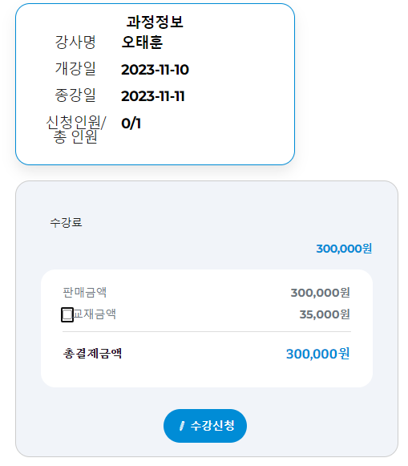
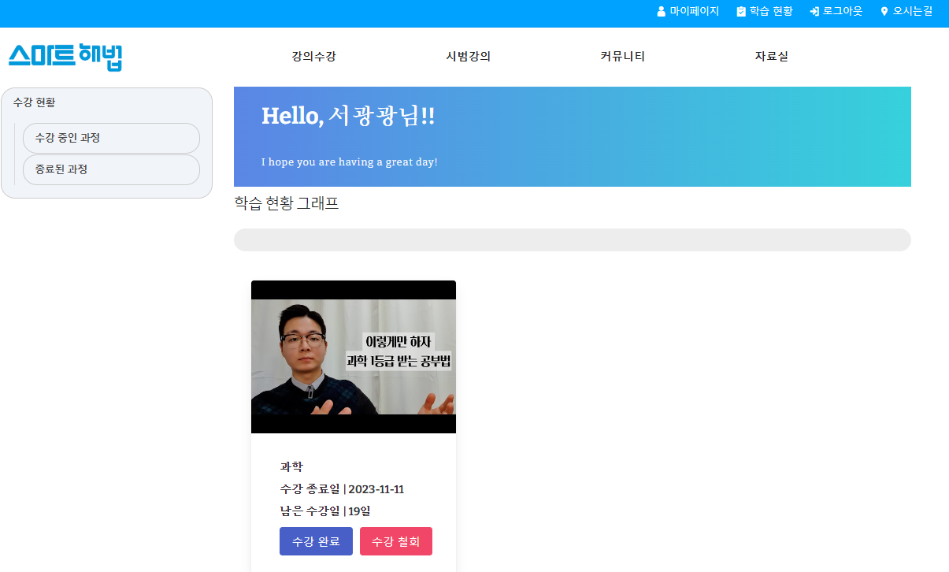
 |  |  |  |  |  |  |  | ID03



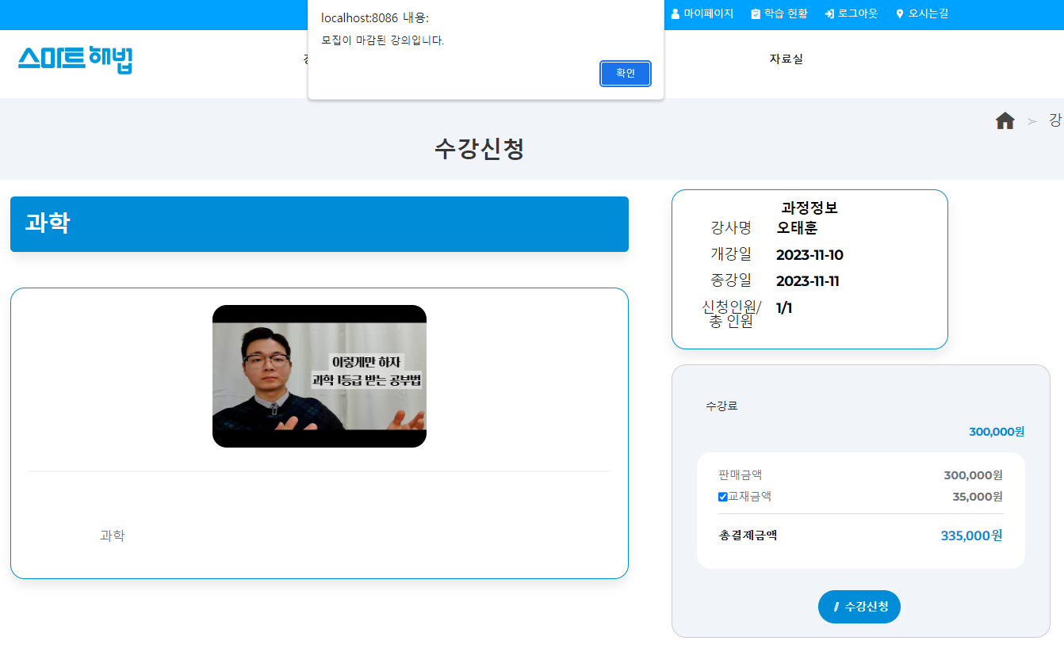
포인트 부족시
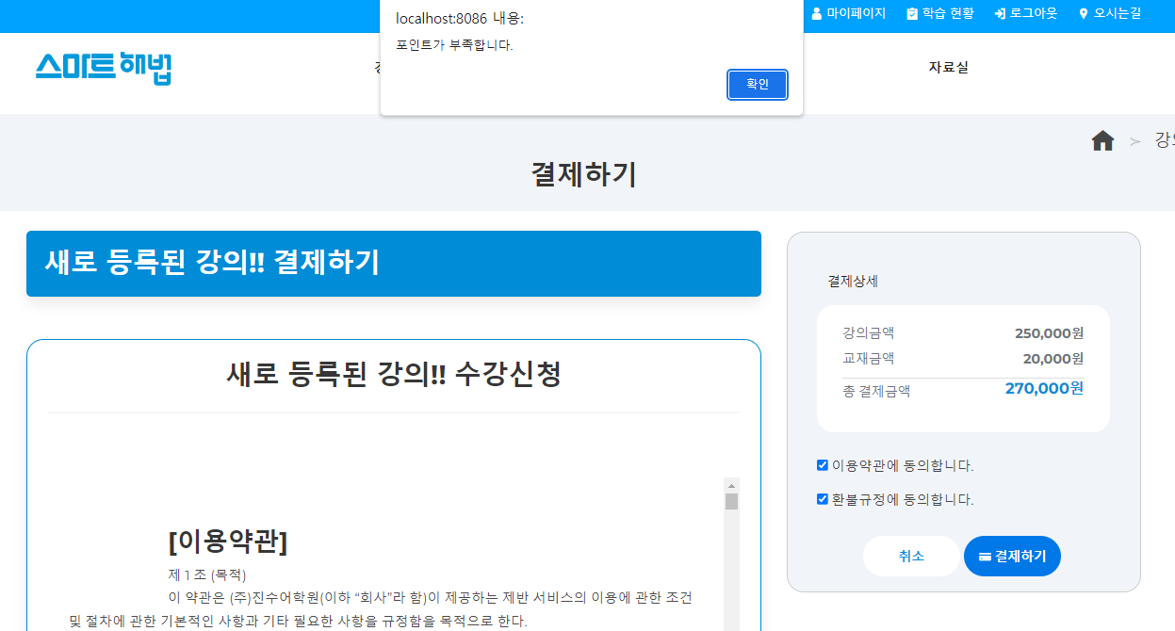
 |  |  |  |  |  |  |  | ID04

 |  |  |  |  |  |  |  | ID05
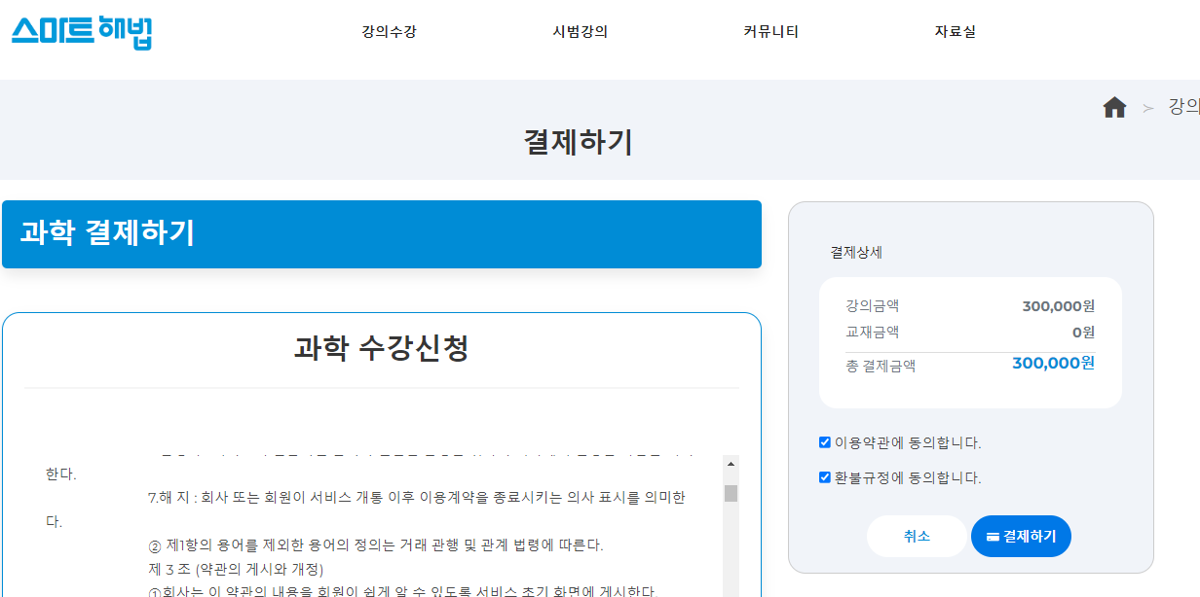

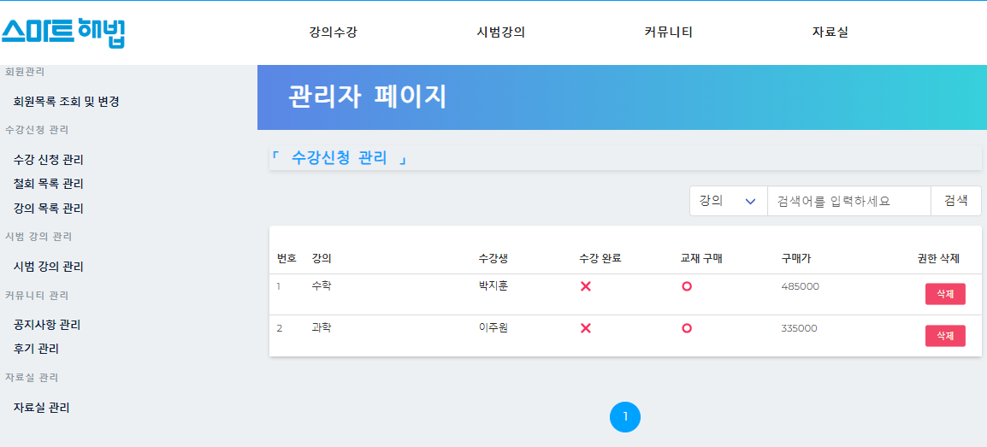
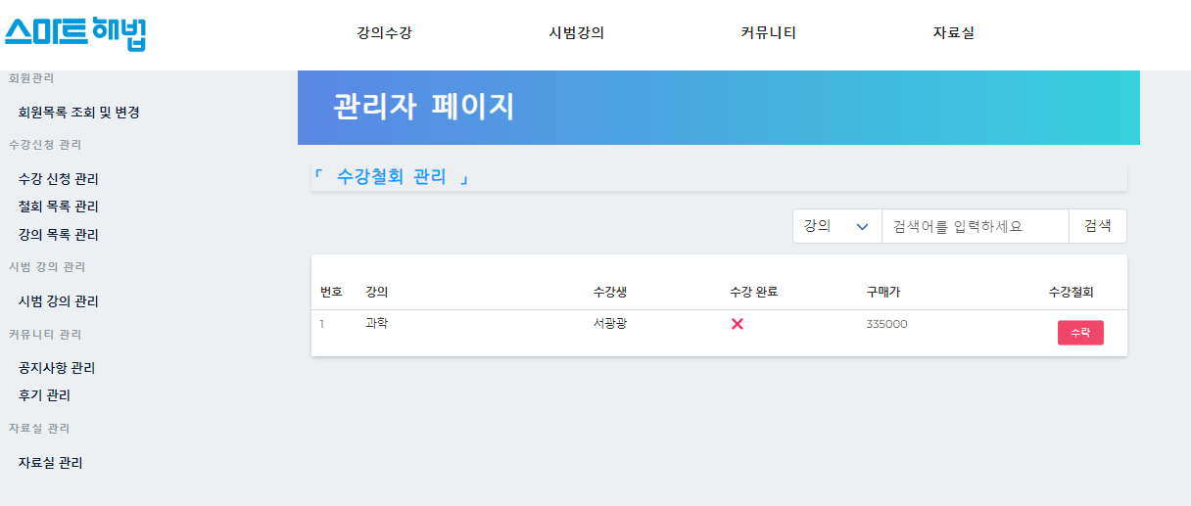
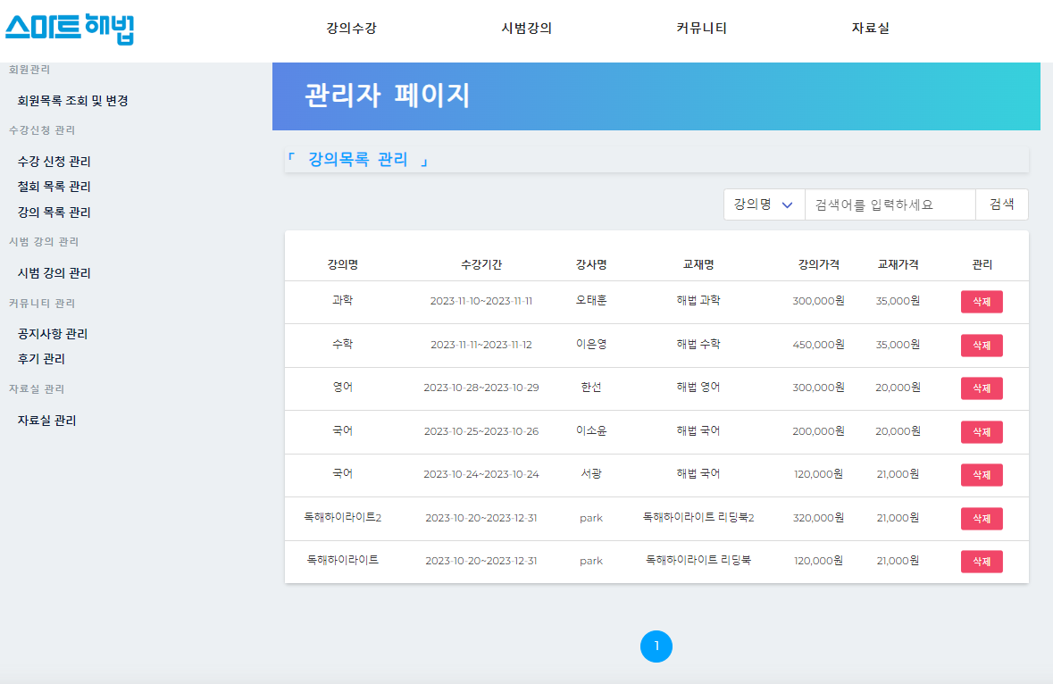
 |  |  |  |  |  |  |  | ID06

삭제
삭제

삭제

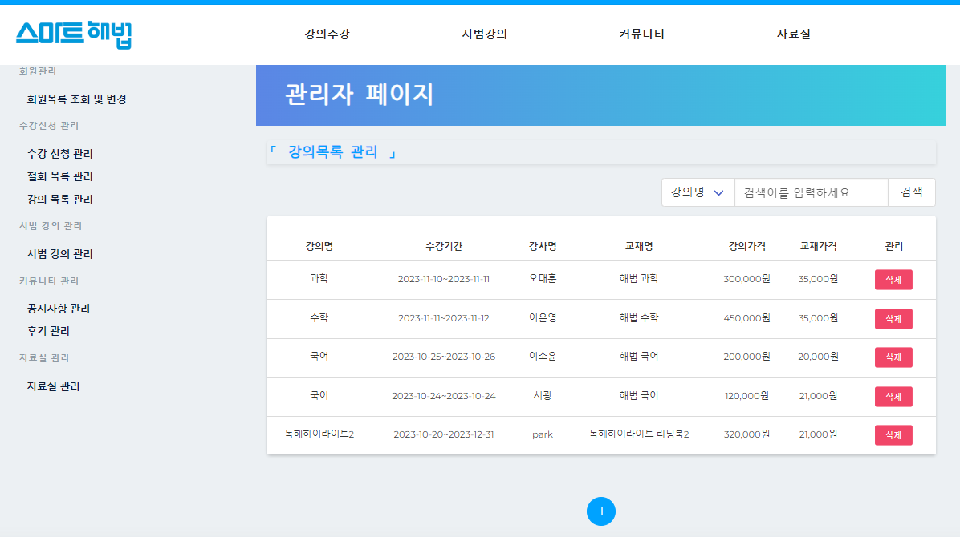
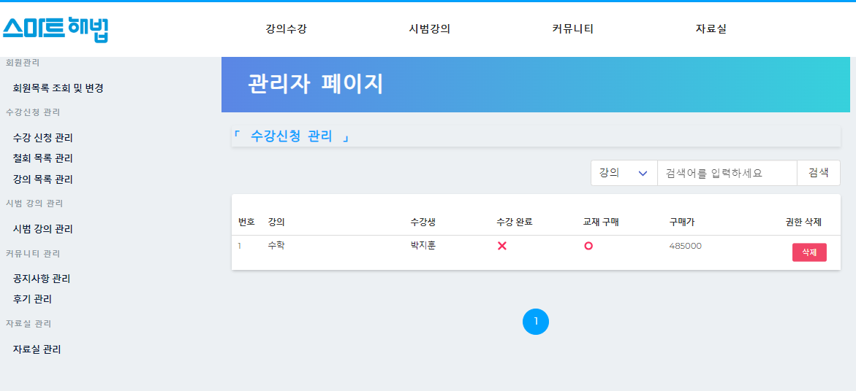
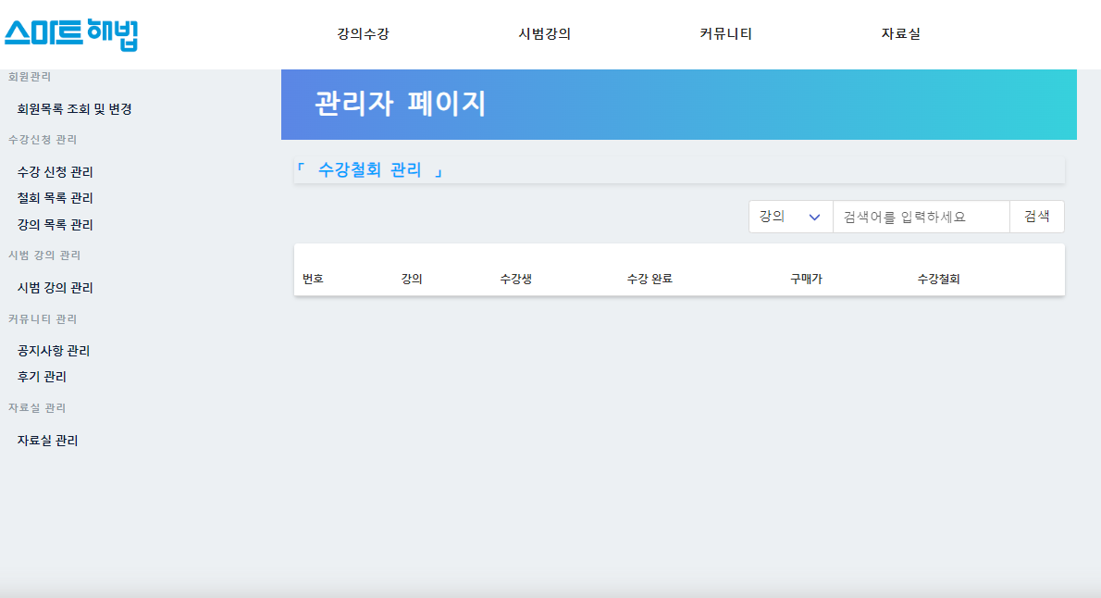

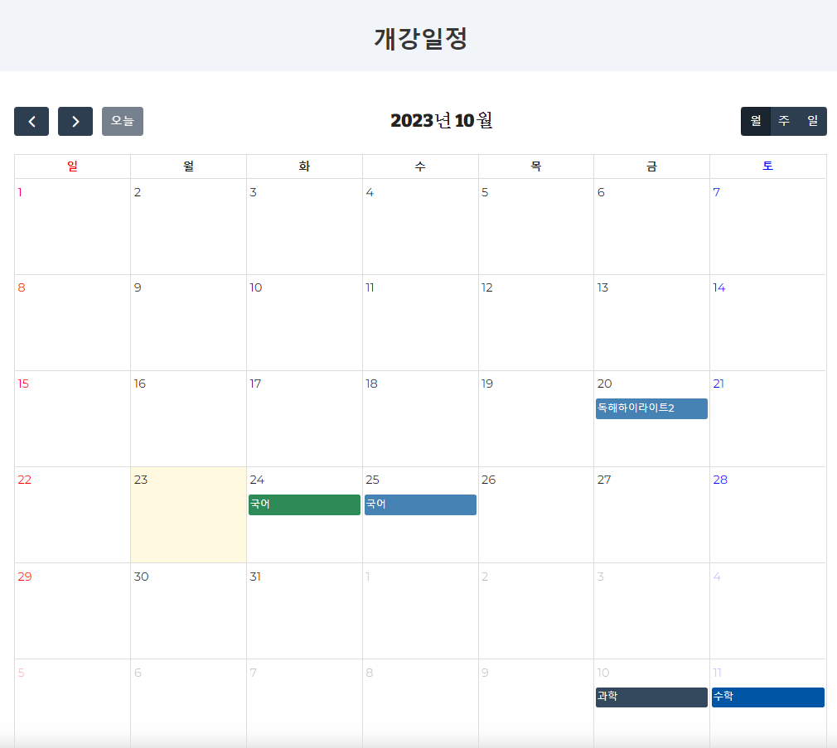
 |  |  |  |  |  |  |  | ID07
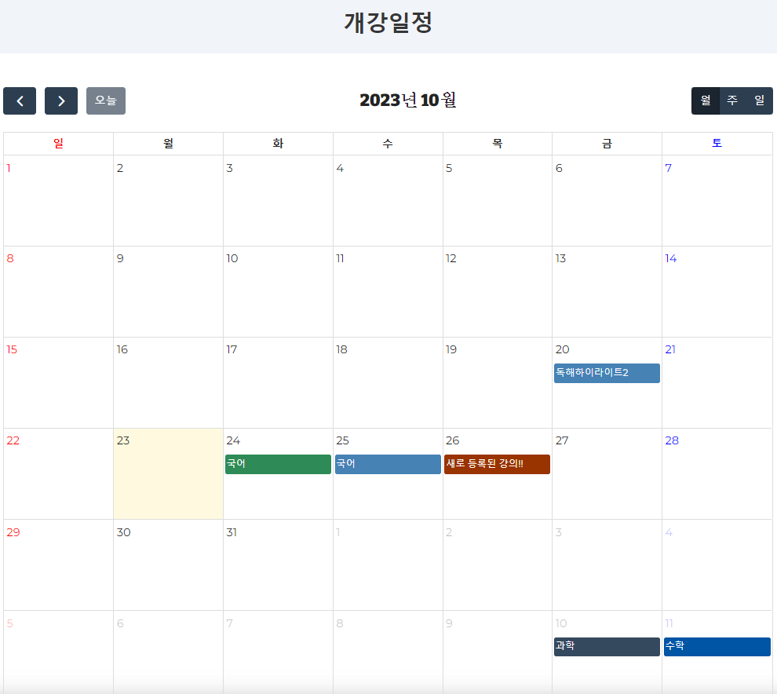

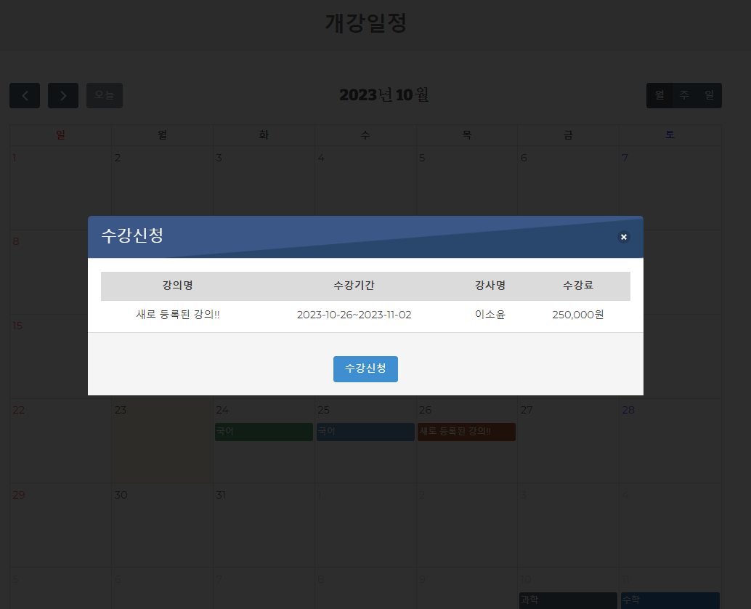

신규 강의 클릭
신규 강의 추가

